Hoja1
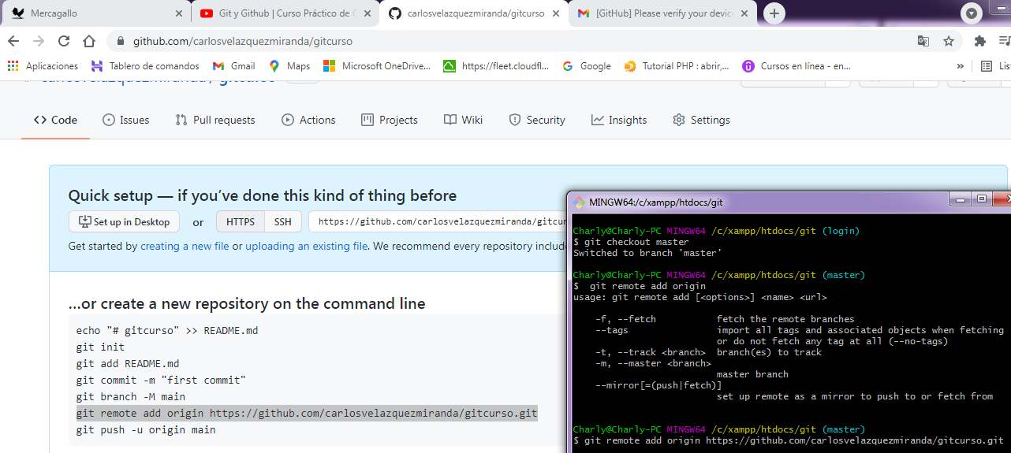
Comandos Basicos de Git
git init |  | para decir que se va a empezar a usar git
git add |  | pasar los archivos al archivo temporal
git status |  | el estado en el que se encuentran los archivos
git commit |  | Para subir los cambios a la carpeta o repositorio
git push |  | para subirlo a un repositorio remoto
git pull |  | trae los cambios de los demas desarrolladores
git clone |  | trae una copia del repositorio

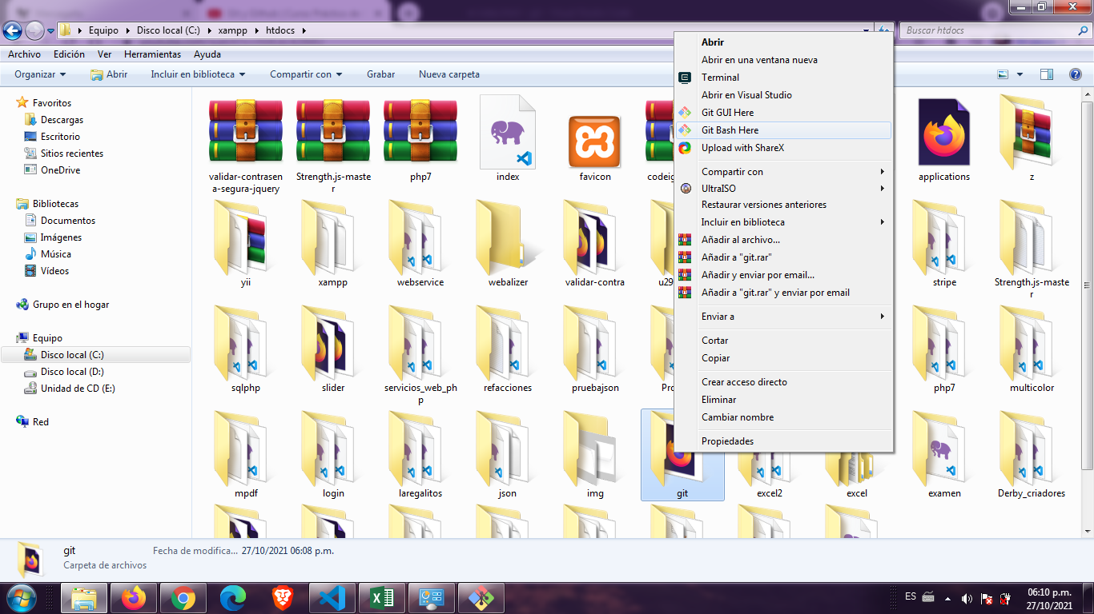

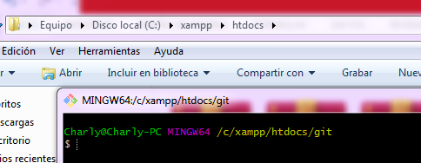

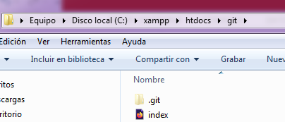

Aun no hay comits

Ay archivos que no se han agregado

Ahora vamos a modificar o agregar algo al index.html y agregamos otro archivo y al hacer git status nos aparecera esto:
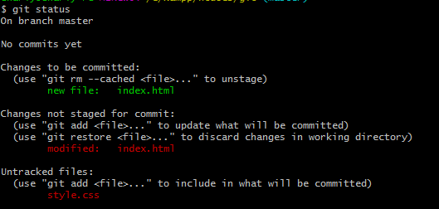

 |  |  |  |  |  | Donde nos dice que se modifico el archivo index.html

 |  |  |  |  |  | y que usemos git add para agregar el archivo style.css

USAMOS GIT ADD . PARA AGREGAR TODO

ANTES DE USAR git commit debemos configurar nuestro git para eso hacemos lo siguiente

HACEMOS git commit
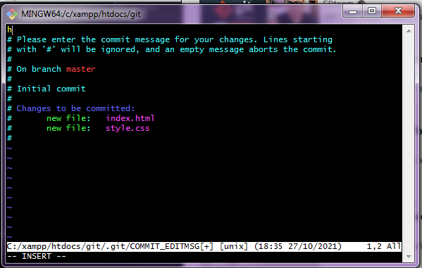

apretamos la tecla i para poder escribir |  |  | Escribi Mi primer commit |  | y despues precionamos la tecla Esc de escape y esqcrivimo :wq
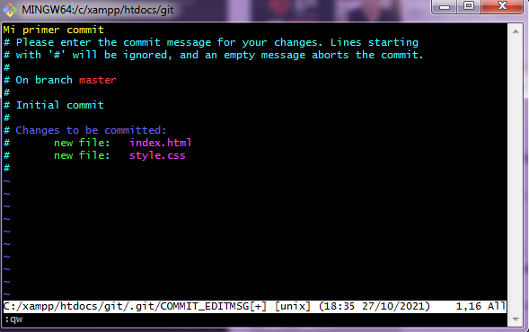

:wq

 |  |  |  | Dos archivos cambiaron y lista los archivos con un bash

Si escribimos git status el arbol de trabajo esta limpio no hay ningun comit por hacer

 | Maneras para volver al retroceso de los cambios |  |  |  | Modificamos el archivo escribiendo Aprendiendo git en la etiqueta titulo.

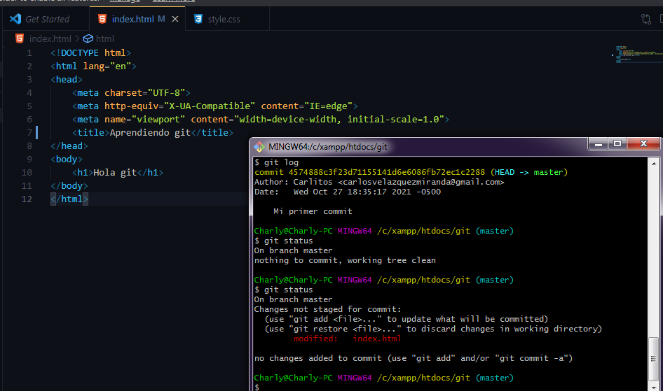

 |  |  |  |  |  | SI QUEREMOS REVERTIR LOS CAMBIOS

 | Y EL CODIGO QUEDA COMO ANTES DE MODIFICARLO
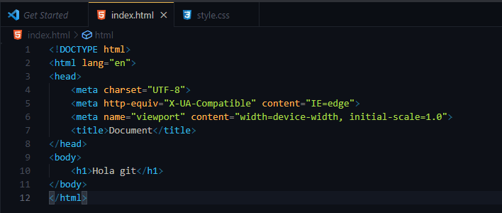

 |  |  |  |  |  |  |  | El title ya no dice aprendiendo git

 | Si modificamos y guardamos el archivo
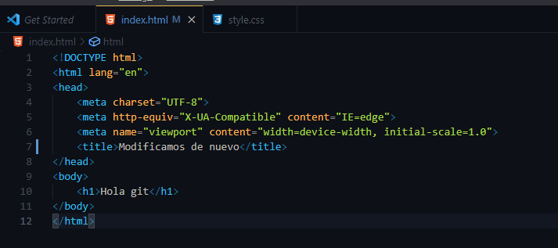

 | AHORA PARA VER LAS DIFERIENCIAS USAMOS EL SIGUIENTE COMANDO

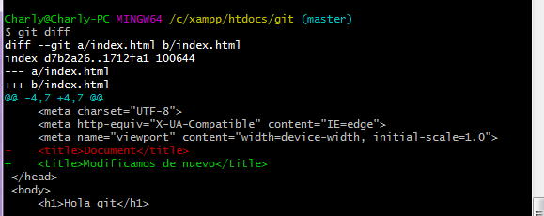

 |  |  |  |  |  |  | y con rojo aparece lo que tenia antes
 |  |  |  |  |  |  | Con verde aparece lo que acabamos de modificar

 | Ahora vamos a guardar los cambios echos y usamos los siguientes comandos

 | Ahora para tener una carpeta de pruebas y hacer que git la ignore se hace lo siguiente

 | Creamos un archivo con este nombre .gitignore
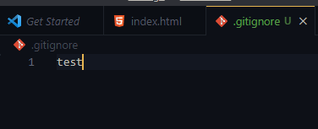

 |  |  |  |  | y escribimos el nombre de la carpeta que queremos ignorar.

 | Ahora creamo una carpeta llamada test que es la que vamos a ignorar
 | y tambien vamos a ignorar todos los archivos dentro
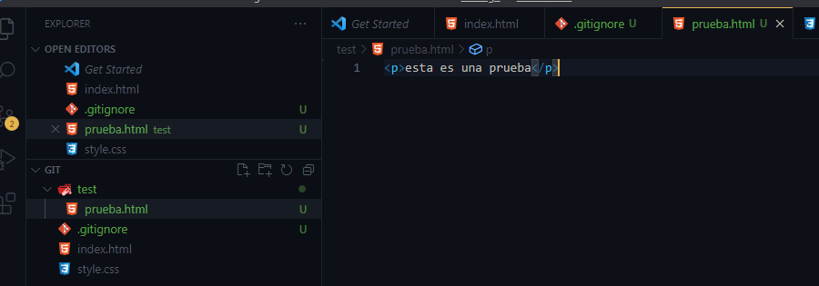

 | Guardamos y hacemos git status

 | Agregamos todo

 | Suponinedo que queremos tener una version alternativa del proyecto entonces usamos una rama.

 |  |  |  |  |  | Asi que usamos git branch y el nombre que le queramos dar a la version alternativa

 | Ahora para moverse adentro del login escribimos

 | Para ver en que rama estoy escribimos git branch

 |  |  |  |  |  | y con verde nos dice en que rama estamos

 | Si creamos carpetas y dentro de ellas creamos archivos y hacemos git status nos va aparecer algo como esto

 |  |  |  |  |  | Si hacemos git status este seria el resultado

 | Ahora nos salimos de la rama login para entrar a la rama master

 |  |  |  | Ahora mira como desaparecieron las carpetas con los archivos que habia dentro
 |  |  |  | Esto pasa porque los cambios estan en la rama login

 | Ahora vamos a subir el proyecto a github

 | Para esto entramos a github nos logeamos y creamos un nuevo repositorio, le damos una descripcion y ejecutamos el siguiente comando

